关系图
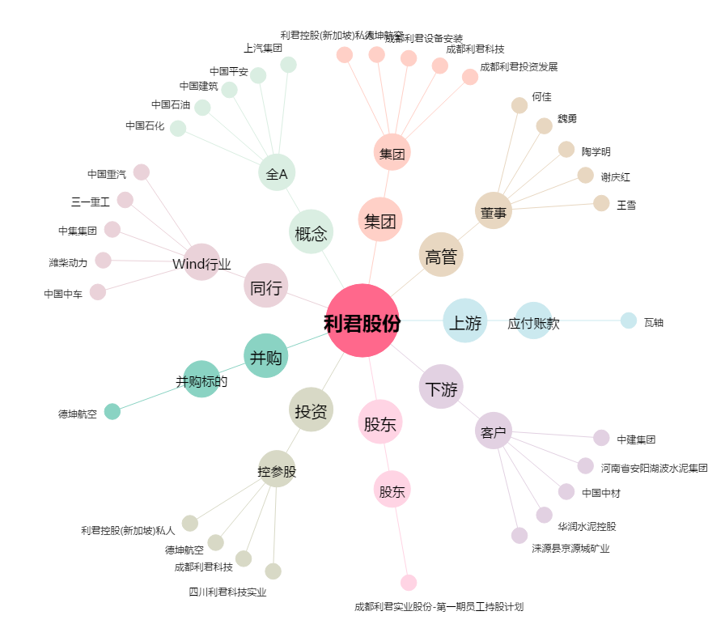
利君股份[002651.SZ] - 关系概览图

